Ydelsestabel, Tryk og flow
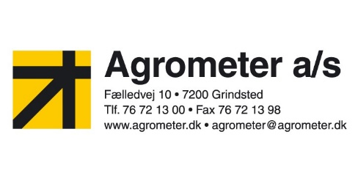
Ydelsestabel, Tryk & Flow

Navn:

Adresse:

Post.nr:

By:

Statisk tryk
l/m | Bar
 | 0.0
 | 0.5
 | 1.0
 | 1.5
 | 2.0
 | 2.5
 | 3.0
 | 3.5
 | 4.0
 | 4.5
 | 5.0
 | Fuldt åben

